乘11練習
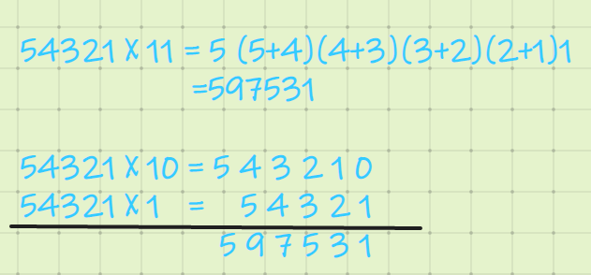
乘以11練習
題目 | 算 式 | 草 稿 | 你的答案 | 正確答案 | 結果
1 | 1274 X 11 = |  |  |  |  | 乘11
2 | 9094 X 11 =
3 | 4999 X 11 =
4 | 969 X 11 =
5 | 2891 X 11 =
6 | 3385 X 11 =
7 | 3941 X 11 =
8 | 2416 X 11 =
9 | 7743 X 11 = |  |  |  |  | 34 * 11= | 3(3+4)4 = 374
10 | 4180 X 11 = |  |  |  |  | 65 * 11= | 6(6+5)5 = 715
11 | 1940 X 11 = |  |  |  |  | 345* 11= | 3(3+4)(4+5)5 = 3795
12 | 1529 X 11 = |  |  |  |  |  | 3450 +345 = 3795
13 | 2312 X 11 =
14 | 3139 X 11 = |  |  |  |  | 同理乘以111
15 | 4914 X 11 = |  |  |  |  | 54321 * 111 = | 5(5+4)(5+4+3)(4+3+2)(3+2+1)(2+1)1
16 | 4169 X 11 = |  |  |  |  | = | 6029631
17 | 3239 X 11 = |  |  |  |  | 5432100
18 | 6764 X 11 = |  |  |  |  | 543210
19 | 9878 X 11 = |  |  |  |  | 54321
20 | 3713 X 11 = |  |  |  |  | 6029631
1. 用左下角加減號調整到合適的大小。 |  |  |  |  | 0 / 0
2. 點一下D3, 不要雙擊，因為進入輸入模式不能用熱鍵。 |  |  |  | 開始時間： | 19:07:25 | 評價：乘以兩位或者三位時還是可以很快的， 4位以上就開始容易混亂了。 數字稍大還是要進位的，自乘以三個1以上時，還是從右往左，用草稿紙寫一下過程比較好。
3. 按F9鍵開始 |  |  |  | 用時： | 0:00:00
4. 輸入答案，按"Enter"移到下一行。用上下鍵改錯。 |  |  |  | 速度：
5. 答完全部題，按Shift + F9鍵計算結果並結束
6. 選擇並刪除草稿和答案欄裏面的內容,按F9重新開始

